Feuil1
Libellé | Qté | PRU | Cours | Valo | +/- Val. | var/PRU | PER 2015 | Rendement dividende | COMMENTAIRES
AIRBUS GROUP | 50 | 47.51 € | 60.47 € | 3,023.50 € | 647.86 € | 27.27% | 18 | 2.20% | Secteur en tres forte croissance. Valeur dollar. Carnet de commande qui représente 10 ans d'activité.
AUBAY | 100 | 11.50 € | 14.57 € | 1,457.00 € | 306.97 € | 26.69% | 15 | 1.60% | Cette societé informatique familiale affiche de tres forts taux de croissance et de rentabilité.
BOUYGUES | 75 | 38.11 € | 31.10 € | 2,332.13 € | -526.13 € | -18.41% | 22 | 4.90% | La téléphonie a retenu l’attention des investisseurs, permettant à l’action de bien se comporter. Ces derniers jours, Martin Bouygues a refusé une offre de 10 milliards d’euros pour Bouygues Telecom, faisant ressortir la sous-valorisation du groupe consolidé.
CYBERGUN | 6,000 | 0.41 € | 0.33 € | 1,980.00 € | -482.16 € | -19.58% | NS | 0.00% | société recapitalisée et reprise en main par un nouveau management est en situation de « retournement ». Comptes passés à la " paille de fer", Tres Gros potentiel
ERAMET | 30 | 89.19 € | 65.08 € | 1,952.40 € | -723.30 € | -27.03% | 58 | 0.00% | Valeur cyclique sensible aux cours des matières premières et au dollar. En voie de redressement
GL EVENTS | 75 | 17.08 € | 18.17 € | 1,362.75 € | 82.03 € | 6.40% | 13 | 3.30% | Montée en puissance dans les pays émergents Niveau de valorisation faible. Gros développements à l'international Organisation des Jeux Olympiques (2016) au Bresil
MEDASYS | 2,000 | 0.78 € | 0.70 € | 1,400.00 € | -151.98 € | -9.79% | 9 | 0.00% | Société informatique spécialisée dans le dossier médical patient disposant d'un potentiel de développement tres important dans les hopitaux et les cliniques
ORPEA | 30 | 35.57 € | 63.80 € | 1,914.00 € | 846.81 € | 79.35% | 22 | 1.40% | Entreprise familiale qui evolue sur un secteur en très forte croissance avec l'effet papy boom et qui bénéficie d'une position de leader sur le marché européen
PEUGEOT | 150 | 9.31 € | 18.51 € | 2,775.75 € | 1,379.72 € | 98.83% | 30 | 0.00% | Pour son retour dans le Cac 40, le constructeur s’est distingué en affichant la plus forte hausse de l’indice. Le redressement des comptes est plus rapide que prévu : deux des trois objectifs du plan Back in the Race ont été atteints avec deux ans d’avance
SEQUANA RGPT | 375 | 2.60 € | 4.40 € | 1,650.00 € | 674.01 € | 69.06% | 4 | 0.00% | Le papetier s’est redressé grâce à une restructuration opérationnelle et financière profonde, la société n’a plus de dettes, effet de levier tres important sur le redressement des comptes. Mouvements importants sur le capital
VINCI | 25 | 40.53 € | 54.10 € | 1,352.50 € | 339.26 € | 33.48% | 16 | 3.30% | Activité avec des revenus récurrents en Europe. Avec 37% de son chiffre d'affaires à l'international VINCI a trouvé une bon relai de croissance

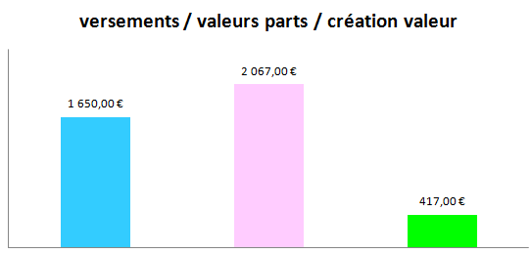
 |  |  | TRESORERIE | 1,537.50 €

 |  |  | TOTAUX : | 22,737.53 €

